List1
Rybářská olympiáda - školní kolo 14. 4. 2026
VÝSLEDKOVÁ LISTINA
pořadí | příjmení | jméno | třída | počet bodů
1. | Zeman | Tadeáš | 8.B | 80
2. | Třeštík | Vojtěch | 6.C | 77
3. | Tošner | Michael | 6.C | 72
4. | Šefl | Jakub | 7.B | 71
5. | Zabilka | Tomáš | 8.B | 64
6. | Říčanová | Klára | 8.C | 61
7. | Pícha | Jakub | 8.A | 60
8. | Petroušek | Jan | 8.C | 59
9. | Šindelář | Jan Adam | 8.A | 58
10. | Šetele | Václav | 8.B | 54
11. - 12. | Schäfer | Sebastian | 8.A | 53
11. - 12. | Jeremiáš | Jan | 8.A | 53
13. | Štícha | Josef | 7.B | 52
14. | Čermáková | Kristýna | 8.C | 50
15. | Peterka | Aleš | 8.A | 49
16. | Jurčík | Lukáš | 8.A | 48
17. | Klabouch | Jan | 8.C | 45
18. | Nestával | Michal | 6.B | 41
19. | Stašek | Adam | 8.A | 40
20. | Becksted | Tomáš Robin | 8.A | 23

Soutěž pro žáky 6. až 8. třídy ZŠ - hlavně rybáře. Otázky zadává Střední rybářská škola Vodňany. Maximální počet bodů = 100.

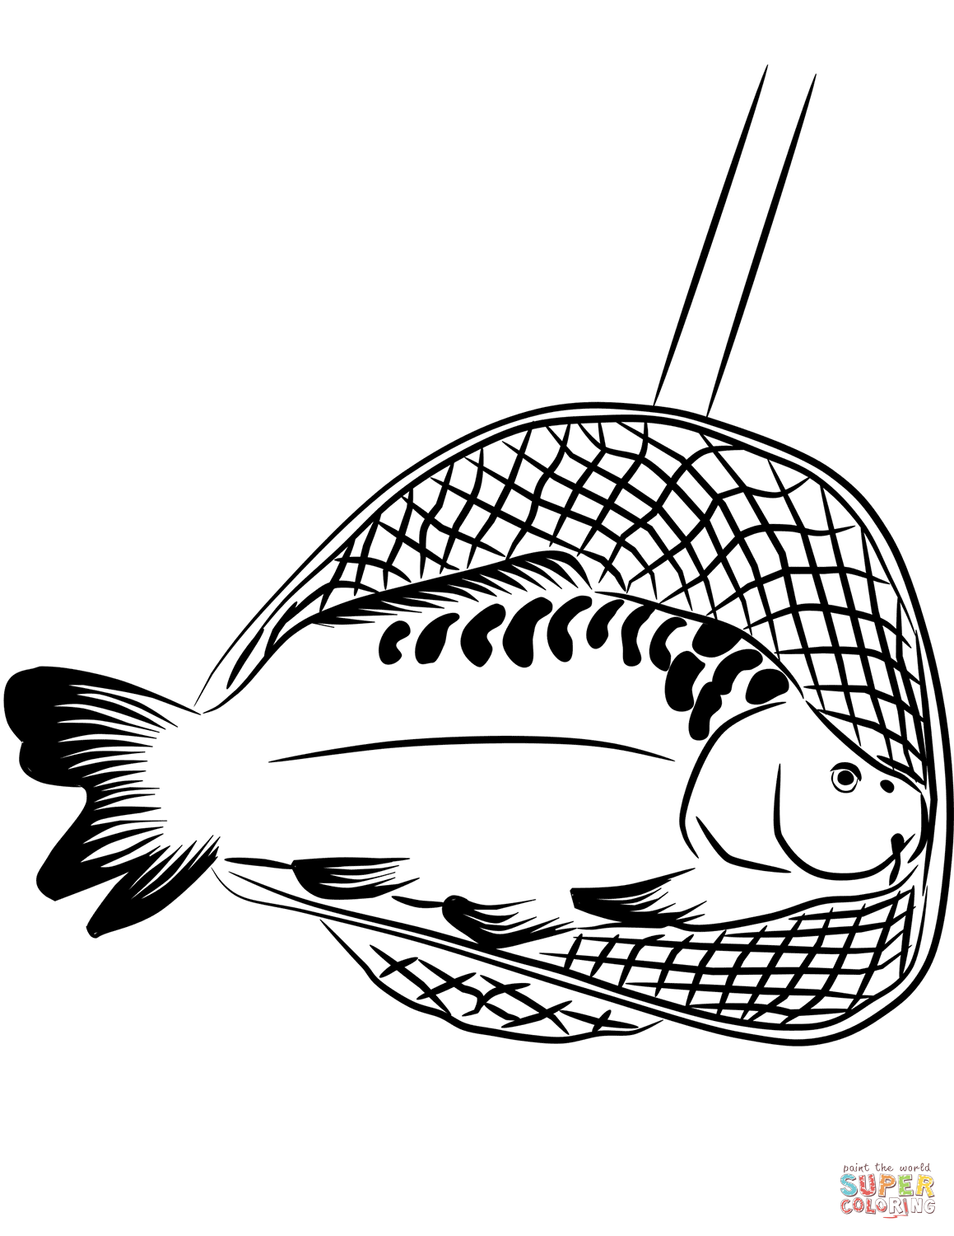
Soutěžící chválím za aktivitu a nejlepším gratuluji!
 |  | Mgr. Jana Vašková

